关系图
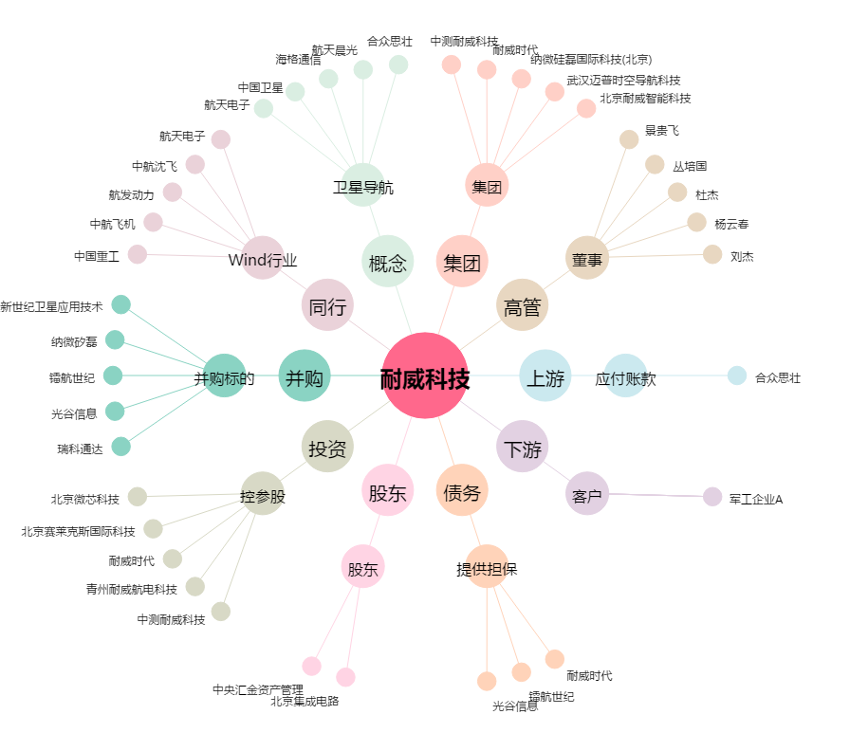
耐威科技[300456.SZ] - 关系概览图

